Toelichting
Verwijzing | Toelichting
Algemeen | Deze werkmap bevat meerdere tabbladen, berekeningen en functies. Indien u gebruik wenst te maken van de gegevens uit deze werkmap raden wij u aan te werken met een kopie. De bladen zijn niet beveiligd om u in gelegenheid te stellen uw eigen berekeningen in een kopie te hanteren. Echter in het up te loaden document dient de Inschrijver slechts de gevraagde cellen in te vullen en verder geen wijzigingen aan te brengen in gegevens of formules, zulks op risico van het ter zijde leggen door Aanbestedende Dienst van de Inschrijving.
Algemeen | De opgegeven prijzen zijn conform het gestelde in de Uitnodiging tot Inschrijving (3.7.7) en het Programma van Eisen (o.a. Commerciële eisen).
Algemeen | Uitsluitend de roze en groen gekleurde cellen onderaan de werkbladen dienen te worden ingevuld. Aan de hand van formules wordt onderin het werkblad de totaalprijs zichtbaar. Deze totaalprijs wordt gebruikt voor de beoordeling op prijs.
Algemeen | Onderaan het tabblad "Prijzenblad" staan enkele voetnoten vermeld. Deze verschaffen de Inschrijver extra informatie over de op te geven prijzen. Elke Inschrijver wordt geadviseerd hier grondig kennis van te nemen.
Algemeen | De opgegeven MFP's dienen volledig te voldoen aan het gestelde in de Uitnodiging tot Inschrijving. Indien hierbij wordt geconstateerd dat de verstrekte gegevens onjuist, onwaar of onvolledig zijn, heeft Aanbestedende Dienst het recht om de Inschrijver uit te sluiten van deelname aan deze aanbesteding dan wel het recht om de gesloten Overeenkomst met onmiddellijke ingang te ontbinden.
Invulcellen prijzen | De groene cellen van alle tabbladen dienen te worden ingevuld. Alleen een bedrag (in cijfers) mag worden ingevuld. Een negatief bedrag is niet toegestaan. De opgegeven prijzen dienen reëel en waar te maken zijn.
Invulcellen prijzen | De licht roze cellen op alle tabbladen dienen te worden ingevuld. Alleen een bedrag (in cijfers) mag worden ingevuld. Een negatief bedrag is niet toegestaan. De opgegeven prijzen dienen reëel en waar te maken zijn. Deze bedragen worden niet meegerekend in de Totaalprijs. Iedere Stichting kan te zijner tijd besluiten of zij gebruik wenst te maken van de hier opgegeven opties. De prijs is net als alle andere prijzen vast gedurende de looptijd van de Overeenkomst.
Invullen pakketten | 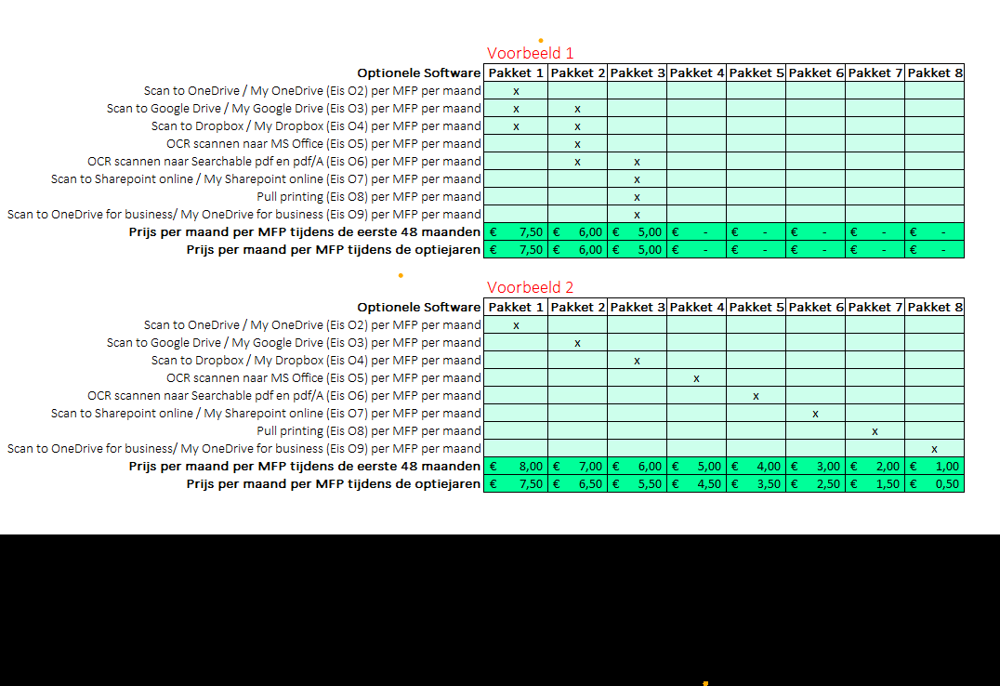 De licht groene cellen op alle tabbladen dienen te worden ingevuld (door een kruisje te zetten). In het Programma van Eisen (Bijlage 5 uit de Uitnodiging tot Inschrijving) worden alle Optionele Software eisen weergegeven, deze eisen zijn ook zichtbaar in alle tabbladen van dit rekenblad. Aangezien sommige Inschrijvers deze eisen het liefst in een pakket willen aanbieden en daar geen standaard voor is dienen de Inschrijvers zelf een aantal pakketten (of 1 pakket) samen te stellen. De pakketten kunnen samengesteld worden door per Optionele Software eis een kruisje te zetten in welk pakket deze eis zit. Dit betekent dat er meerdere eisen kunnen zitten in 1 pakket, maar het kan ook zijn dat alle eisen apart in een pakket worden aangeboden. Hieronder worden twee voorbeelden gepresenteerd ter verduidelijking. Opdrachtgever is op zoek naar pakketten waar zo min mogelijk overlap van de Optionele Software eisen in zit. Echter alle eisen dienen wel minimaal in 1 pakket te zitten. Bij de berekening van de totaalprijs wordt er vanuit gegaan dat Opdrachtgever alle pakketten zal afnemen. Dit wordt gedaan om alle Inschrijvingen goed 1 op 1 te kunnen vergelijken. Of er naderhand daadwerkelijk 1 of meerdere pakketten worden afgenomen is niet zeker. Tip! Mocht Inschrijver standaard pakketten hebben die uitgebreider zijn dan de Optionele Software eisen kan dit bij de beantwoording van vraag 6 uit tabel 10 over de toegevoegde waarde (§3 van de Uitnodiging tot Inschrijving) worden aangegeven.

